TOP AD
HOME AD/Modèles de texte

La section TOP AD est constituée d’un décor, d’un titre, d’un sous-titre et d’un lien
qui redirige soit vers la page de la campagne (si elle est sélectionnée), soit vers la page du concessionnaire, soit vers la plateforme.

Contenus TOP AD (LE LOGO DANS L’IMAGE DOIT ÊTRE INTÉGRÉ)

Langue | Ad | Titre | 80 signes max. | Sous-titre | 30 signes max. | Lien: veuillez entrer l’URL
DE | 1 |  | 0 |  | 0
FR | 1 |  | 0 |  | 0
IT | 1 |  | 0 |  | 0

Aperçu TOP AD

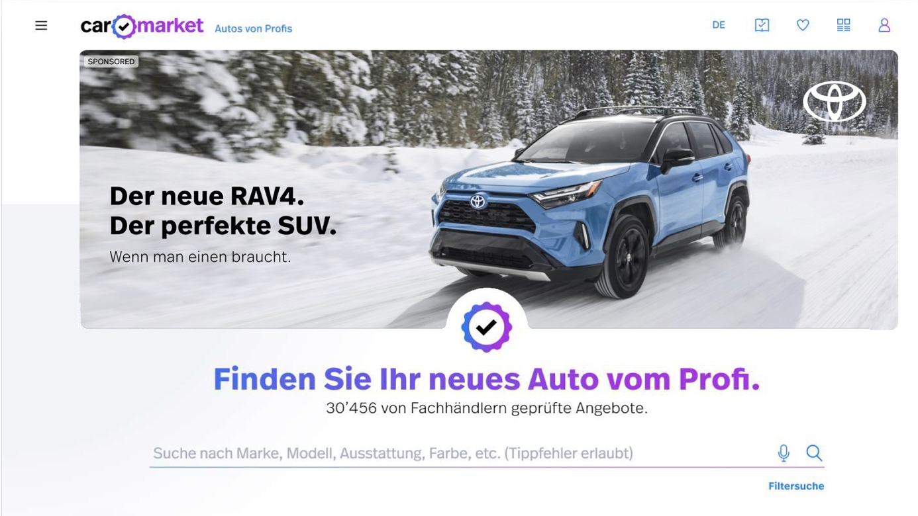

TOP AD – Format
– Format PC 50:17
– Format mobile 4:3
TOP AD – Couleur de la police
– Au choix: noir ou blanc

Section TOP AD

Titre

Sous-titre

 |  | ACCÉDER AUX CONTENUS

 |  | COORDONNÉES
 |  | TOP AD
 |  | PAGE DE CAMPAGNE VUE D’ENSEMBLE
 |  | PAGE DE CAMPAGNE SECTION SUPÉRIEURE
 |  | PAGE DE CAMPAGNE BLOC IMAGE TEXTE
 |  | PAGE DE CAMPAGNE VIDÉO
 |  | PAGE DE CAMPAGNE CTA
 |  | TUILE

